Hoja1
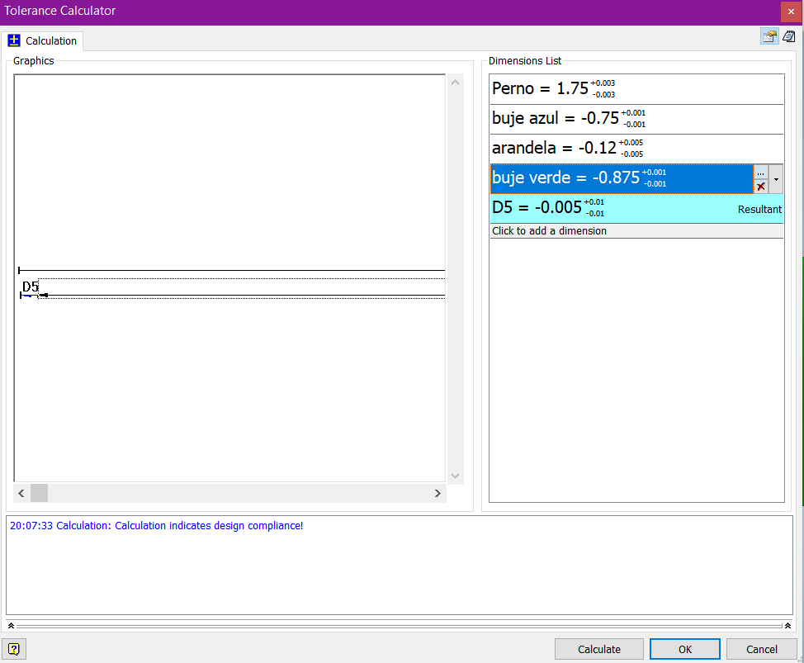
Pieza | dimensión | valor | toler. (sime) | valor min | valor max |  | Mejor caso posible |  | Peor caso posible |  | e_min = e_nom + d_inf
perno | a | 1.750 | 0.003 | 1.747 | 1.753 |  | 1.753 | max | 1.747 | min | 0.003 = e_nom + (-0.010)
buje azul | b | 0.750 | 0.001 | 0.749 | 0.751 |  | 0.749 | min | 0.751 | max | e_nom = 0.013 | mas_menos 0.01
arandela roja | c | 0.120 | 0.005 | 0.115 | 0.125 |  | 0.115 | min | 0.125 | max
buje verde | d | 0.875 | 0.001 | 0.874 | 0.876 |  | 0.874 | min | 0.876 | max

espacio: | e | 0.005 | 0.010 | -0.005 | 0.015 | Espacio: | 0.015 | (juego) | -0.005 | (interferencia)

cambio espacio nominal
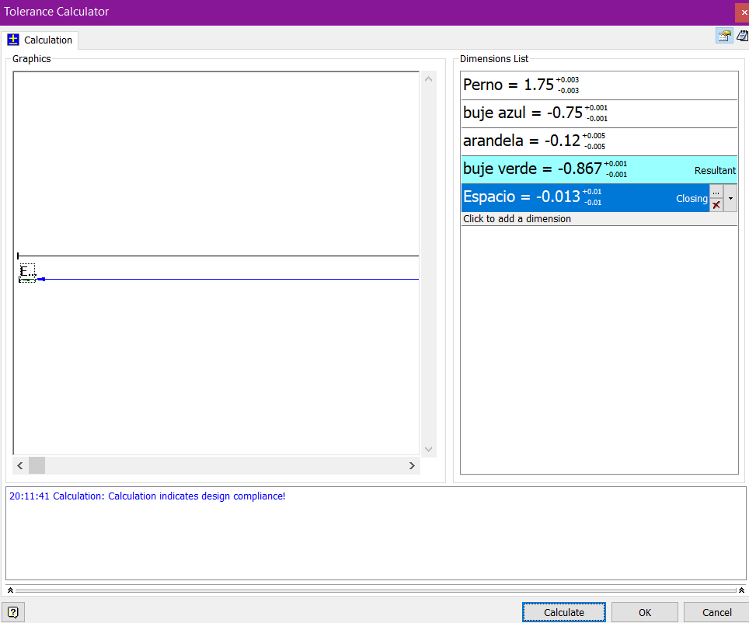
Pieza | dimensión | valor | toler. (sime) | valor min | valor max |  | Mejor caso posible |  | Peor caso posible
perno | a | 1.750 | 0.003 | 1.747 | 1.753 |  | 1.753 | max | 1.747 | min
buje azul | b | 0.750 | 0.001 | 0.749 | 0.751 |  | 0.749 | min | 0.751 | max
arandela roja | c | 0.120 | 0.005 | 0.115 | 0.125 |  | 0.115 | min | 0.125 | max
espacio | e | 0.013 | 0.010 | 0.003 | 0.023 |  | 0.023 | max | 0.003 | min

buje verde | d | 0.867 | 0.019 | 0.848 | 0.886 | Buje verde | 0.866 | (juego) | 0.868 | (juego)

